地点Ａ
地表から50センチの高さで。ただし屋上園庭など、床面温度が上がる場所は表面ぎりぎりの温度（予防指数ではなく）も測るべき。50度になることも
日陰になり始める時間は、太陽の位置によって変わります。毎日書く必要はありませんが
コメントのないものは、次のシートにあります。ダミーの数値を入れていないものは3枚めのシートに
データを蓄積して傾向を見るためのものなので、多少測るのを忘れても気にしないこと！
この数値は熱中症予防指数ではなく、気温で記入しています（早見表を貼ってあるシートを参照）。数字はテキトーです。指数計があるなら指数を記入
↓涼しければもっと後からでも
園舎、園庭の向きによって最高気温の時間は変わる
地点Ａ（地図参照）
 | 8時 | 9時 | 10時 | 11時 | 12時 | 13時 | 14時 | 15時 | 天気 | ずっと快晴の日で、途中から日陰になる場所なら何時から日陰になるか | 外遊びの記録（どのクラスが何分）
2021-05-10 | 17.8 | 19.5 | 20 | 22 | 23 | 24 | 22 | 18 | 快晴 | 14時
2021-05-11 | 18 | 18 | 18 | 19 | 18 | 20 | 18 | 16 | 晴れたり曇ったり
2021-05-12 | 18 | 20 | 21 | 22 | 22 | 18 | 16 |  | 快晴、3時過ぎから雷雨
雨の日／時間は記入ナシ。曇りでも湿度は高いので念のため計測
2021-05-13 | 14 | 14 | 14 | 15 | 15 | 14 | 14 | 13 | 曇り
2021-05-14 |  |  |  |  |  |  |  |  | 雨時々曇り
2021-05-15 | 16 | 17 | 17 | 20 | 20 | 20 | 18 | 16 | 快晴、後曇り。強風 | 14時（12時から曇り）
2021-05-16 | 19 | 20 | 21 | 24 | 24 | 24 | 24 | 22 | 快晴 | 14時
グラフも作れます。表の青地の部分を選択して「挿入」→折れ線グラフを選ぶ
（つづく）
 | 5月10日 | 5月11日 | 5月12日 | 5月13日 | 5月14日 | 5月15日 | 5月16日
8時 | 17.8 | 18 | 18 | 14 |  | 16 | 19
9時 | 19.5 | 18 | 20 | 14 |  | 17 | 20
10時 | 20 | 18 | 21 | 14 |  | 17 | 21
11時 | 22 | 19 | 22 | 15 |  | 20 | 24
12時 | 23 | 18 | 22 | 15 |  | 20 | 24
13時 | 24 | 20 | 18 | 14 |  | 20 | 24
14時 | 22 | 18 | 16 | 14 |  | 18 | 24
15時 | 18 | 16 |  | 13 |  | 16 | 22
 | 19 | 20 | 21 | 24 | 24 | 24 | 24 | 22
 | 14 | 14 | 14 | 15 | 15 | 14 | 14 | 13
↑上の式 =MAX(セル範囲指定) を使うと、その時間の最高値を抽出できます （「ここまで暑くなるんだ！」） 下の式 =MIN(セル範囲指定) を使うと、その時間の最低値を抽出 できます
（「7月は、涼しい日でもこれくらいにしか下がらないんだ」） この計測の目的上、平均値などは必要ありません
縦軸の数字の所をダブルクリックすると、「軸の書式設定」で、最小値と最大値を設定できます。最大値、45度にしとくべき？

早見表
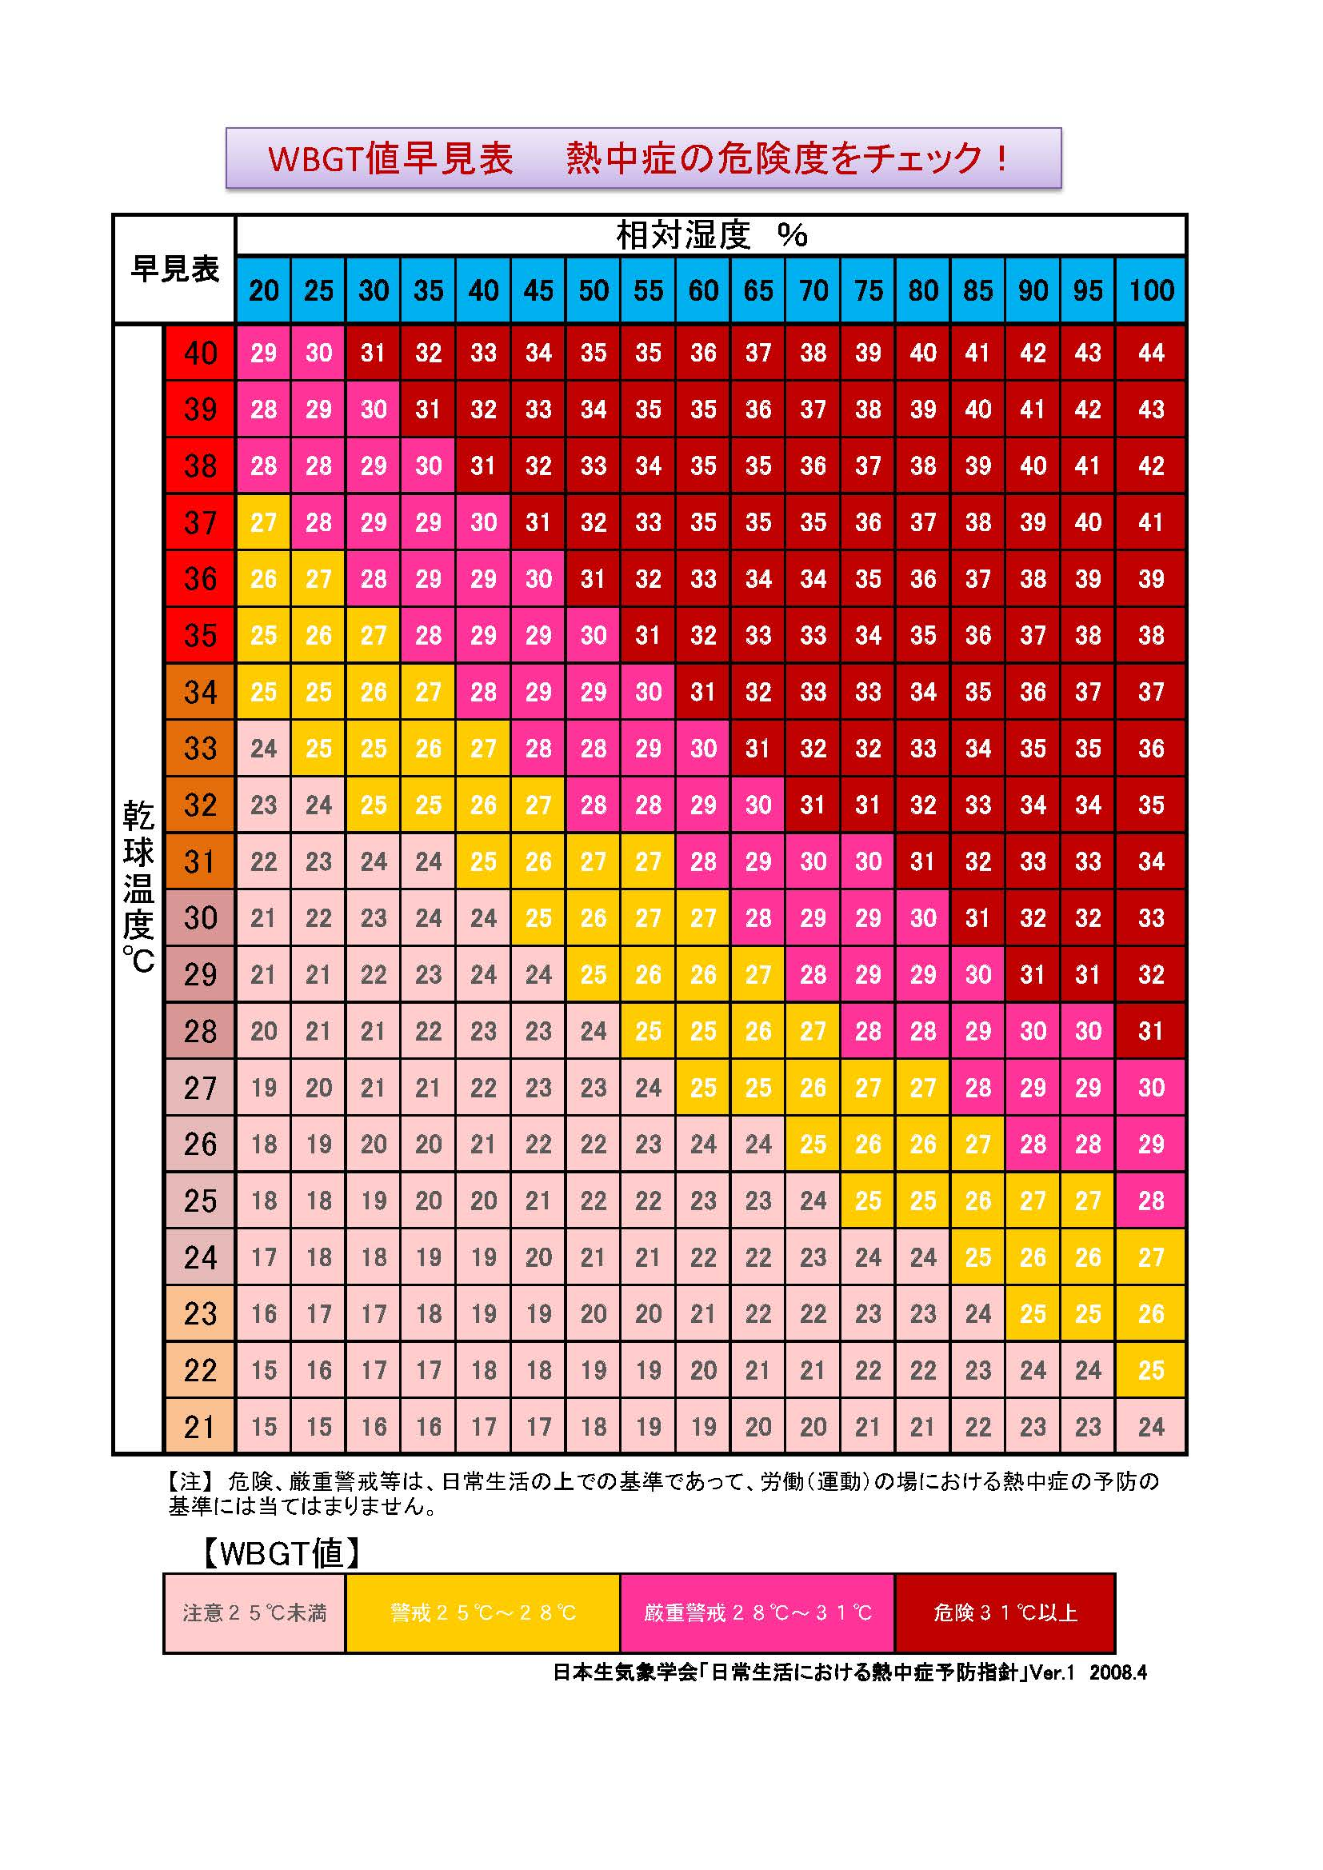
日本列島の夏は、北海道を除き、湿度が常に70％以上ですから、気温計だけでもだいたいわかります。

